Torwart SGM
Bestellformular Torwart SGM
Name:
E-Mail:
Telefonnummer:
Mannschaft:
Sponsor:
Datum:

Bild | Artikel/Artikel-Nr. | Farbe | Größe/Stückzahl |  |  |  |  |  |  | Preis
 | Torwartset 100531741 (inkl. Wappen, Schriftzug, Nummer) | Navy | Größe |  | 128 | 140 | 152 | 164 | - | 64.00 €
 |  |  | Stückzahl |  |  |  |  |  |  | 0.00 €
 |  |  | Größe | S | M | L | XL | XXL | 3XL | 70.00 €
 |  |  | Stückzahl |  |  |  |  |  |  | 0.00 €
 | Prediction Soft Pro 1011337 | Gelb/Schwarz | Größe | 5 | 5.5 | 6 | 6.5 | 7 | 7.5 | 24.00 €
 |  |  | Stückzahl
 |  |  | Größe | 8 | 8.5 | 9 | 9.5 | 10 | 10.5 | 0.00 €
 |  |  | Stückzahl
 | FM uhlsport Soft Resist+ 101139001 | Orange/Schwarz | Größe | 5 | 5.5 | 6 | 6.5 | 7 | 7.5 | 21.00 €
 |  |  | Stückzahl
 |  |  | Größe | 8 | 8.5 | 9 | 9.5 | 10 | 10.5 | 0.00 €
 |  |  | Stückzahl
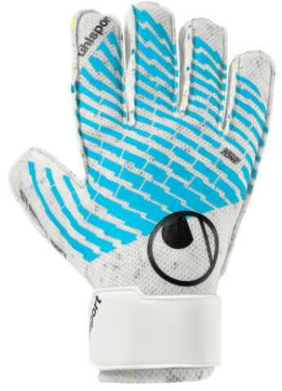 | FM Cybertec Starter Soft 101138401 | Weiß/Blau | Größe | 5 | 5.5 | 6 | 6.5 | 7 | 7.5 | 14.00 €
 |  |  | Stückzahl
 |  |  | Größe | 8 | 8.5 | 9 | 9.5 | 10 | 10.5 | 0.00 €
 |  |  | Stückzahl
 | Standard Torwarthose 100531701 | Schwarz | Größe | 116 | 128 | 140 | 152 | 164 | - | 24.00 €
 |  |  | Stückzahl |  |  |  |  |  |  | 0.00 €
 |  |  | Größe | S | M | L | XL | XXL | 3XL | 27.00 €
 |  |  | Stückzahl |  |  |  |  |  |  | 0.00 €
 |  |  |  | Gesamtsumme: |  |  |  |  |  | 0.00 €

